6장 예제6-4
 | 교재 195쪽 예제 6-4
 | A=500, a=25
집락 | 거주자 수(Bi) | 집락내 합계 (yi) | (y_i - bar y_cl)^2
1 | 8 | 2,160 | 4,665,600 | 모평균 추정값
2 | 12 | 3,300 | 10,890,000 | 집락당 평균 성인수
3 | 4 | 1,140 | 1,299,600 | 추정 분산값
4 | 5 | 820 | 672,400 | 오차의 한계
5 | 6 | 1,410 | 1,988,100
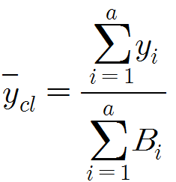
6 | 6 | 1,170 | 1,368,900
7 | 7 | 2,050 | 4,202,500
8 | 5 | 1,780 | 3,168,400
9 | 8 | 1,520 | 2,310,400
10 | 3 | 1,360 | 1,849,600
11 | 2 | 640 | 409,600
12 | 6 | 1,540 | 2,371,600
13 | 5 | 1,470 | 2,160,900
14 | 10 | 2,750 | 7,562,500
15 | 9 | 2,460 | 6,051,600
16 | 3 | 1,010 | 1,020,100
17 | 6 | 1,420 | 2,016,400
18 | 5 | 1,330 | 1,768,900
19 | 5 | 1,230 | 1,512,900
20 | 4 | 1,010 | 1,020,100
21 | 6 | 1,390 | 1,932,100
22 | 10 | 2,290 | 5,244,100
23 | 7 | 1,060 | 1,123,600
24 | 3 | 750 | 562,500
25 | 8 | 2,110 | 4,452,100
합계 | 153 | 39,170 | 71,624,500

